Status Kehati Total
STATUS DAN KECENDERUNGAN SUMBER DAYA KEANEKARAGAMAN HAYATI (RINGKASAN STATUS TOTAL) PT. PERTAMINA PATRA NIAGA INTEGRATED TERMINAL AMPENAN

Parameter |  | Status Perlindungan |  |  | Tahun |  |  |  |  |  | Keterangan | Metode Perhitungan
Nama Ilmiah | Nama Lokal | Permen LHK No 106 Tahun 2018 | IUCN | CITES | 2020 | 2021 | 2022 | 2023 | 2024 | 2025
Flora |  |  |  |  |  |  |  |  |  |  |  | Perhitungan menggunakan rumus indeks keanekaragaman Shannon-Wiener
Dimacarpus longan | Mangga | - | DD | - | 4 | 6 | 6 | 6 | 6 | 6 | Individu (Batang)
Manilkara zapota | Sawo | - | LC | - | 1 | 2 | 2 | 2 | 2 | 2 | Individu (Batang)
Samanea saman | Trembesi | - | LC | - | 2 | 3 | 3 | 3 | 3 | 3 | Individu (Batang)
Cocos nucifera | Kelapa | - | LC | - | 3 | 4 | 5 | 5 | 5 | 5 | Individu (Batang)
Adonidia merrillii | Palem putri | - | VU | - | 20 | 21 | 22 | 22 | 22 | 22 | Individu (Batang)
Leucaena leucocephala | Lamtoro | - | CD | - | 6 | 7 | 8 | 8 | 8 | 8 | Individu (Batang)
Muntingia calabura | Kersen | - | LC | - | 3 | 3 | 10 | 12 | 12 | 12 | Individu (Batang)
Polyalthia longifolia | Glodokan tiang | - | LC | - | 27 | 28 | 29 | 29 | 29 | 29 | Individu (Batang)
Rhoeo discolor | Adam hawa | - | LC | - | 42 | 44 | 45 | 45 | 45 | 45 | Individu (Batang)
Cordyline fruticosa | Hanjuang | - | LC | - | 12 | 13 | 14 | 14 | 14 | 14 | Individu (Batang)
Codiaeum variegatum | Puring | - | LC | - | 6 | 6 | 8 | 8 | 8 | 8 | Individu (Batang)
Carica papaya | Pepaya | - | DD | - | 2 | 2 | 17 | 13 | 14 | 3 | Individu (Batang)
Bougainvillea glabra | Bougenvile | - | LC | - | 1 | 2 | 2 | 2 | 2 | 2 | Individu (Batang)
Citrus aurantifolia | Jeruk nipis | - | LC | - | 2 | 2 | 3 | 3 | 3 | 3 | Individu (Batang)
Terminalia mantaly | Ketapang kencana | - | LC | - | 6 | 7 | 8 | 8 | 8 | 8 | Individu (Batang)
Syzygium oleana | Pucuk merah | - | DD | - | 2 | 2 | 3 | 3 | 3 | 3 | Individu (Batang)
Hyophorbe lagenicaulis | Palem botol | TD | CR | - | 5 | 6 | 7 | 7 | 9 | 9 | Individu (Batang)
Adenium obesum | Kamboja jepang | - | LC | - | 5 | 6 | 7 | 7 | 7 | 7 | Individu (Batang)
Plumeria alba | Kamboja kuning | - | LC | - | 4 | 4 | 5 | 5 | 5 | 5 | Individu (Batang)
Heliconia psittacorum | Bunga parkit | - | DD | - | 32 | 34 | 35 | 35 | 35 | 35 | Individu (Batang)
Ixora paludosa | Soka | - | LC | - | 3 | 4 | 5 | 5 | 5 | 5 | Individu (Batang)
Dracaena reflexa | Dracaena | - | LC | - | 4 | 4 | 4 | 4 | 4 | 4 | Individu (Batang)
Acalypha siamensis | Teh-tehan | - | LC | - | 29 | 31 | 32 | 32 | 32 | 32 | Individu (Batang)
Phyllanthus amarus | Meniran | - | LC | - | 19 | 20 | 21 | 21 | 21 | 21 | Individu (Batang)
Tridax procumbens | Gletang | - | LC | - | 7 | 7 | 7 | 7 | 7 | 7 | Individu (Batang)
Cyperus rotundus | Teki ladang | - | LC | - | 0 | 7 | 17 | 18 | 19 | 19 | Individu (Batang)
Litchi chinensis | Kelengkeng | - | DD | - | 0 | 0 | 0 | 9 | 9 | 9 | Individu (Batang)
Manihot esculenta | Singkong | - | DD | - | 0 | 0 | 6 | 7 | 8 | 8 | Individu (Batang)
Artocarpus heterophyllus | Nangka | - | LC | - | 0 | 0 | 9 | 9 | 9 | 9 | Individu (Batang)
Coffea arabica | Kopi arabika | TD | EN | - | 0 | 0 | 1000 | 6000 | 14000 | 5000 | Individu (Batang)
Musa paradisiaca | Pisang | - | LC | - | 0 | 0 | 14 | 15 | 16 | 16 | Individu (Batang)
Rhodomyrtus tomentosa | Karamunting | - | LC | - | 0 | 0 | 19 | 20 | 20 | 20 | Individu (Batang)
Casuarina equisetifolia | Cemara gunung | - | LC | - | 0 | 0 | 5 | 6 | 6 | 6 | Individu (Batang)
Imperata cylindrica | Alang-alang | - | LC | - | 0 | 0 | 14 | 15 | 16 | 16 | Individu (Batang)
Persea americana | Alpukat | - | LC | - | 0 | 0 | 16 | 17 | 17 | 17 | Individu (Batang)
Brugmansia sp | Bunga Terompet | - | EW | - | 0 | 0 | 13 | 14 | 15 | 15 | Individu (Batang)
Avicennia Alba | Api-api hitam | TD | LC | - | 0 | 0 | 0 | 0 | 2 | 2 | Individu (Batang)
Avicennia marina | Api-api putih | TD | LC | - | 0 | 0 | 0 | 0 | 148 | 148 | Individu (Batang)
Bruguiera gymnorrhiza | Tancang merah | TD | LC | - | 0 | 0 | 0 | 0 | 1 | 1 | Individu (Batang)
Ceriops tagal | Kayu tenggar | TD | LC | - | 0 | 0 | 0 | 0 | 3 | 3 | Individu (Batang)
Excoecaria agallocha | Buta-buta | TD | LC | - | 0 | 0 | 0 | 0 | 8 | 8 | Individu (Batang)
Rhizopora apiculata | Bakau putih | TD | LC | - | 0 | 0 | 0 | 0 | 9 | 309 | Individu (Batang)
Rhizopora mucronata | Bakau hitam | TD | LC | - | 0 | 0 | 0 | 0 | 543 | 843 | Individu (Batang)
Rhizopora stylosa | Tongke besar | TD | LC | - | 0 | 0 | 0 | 0 | 532 | 532 | Individu (Batang)
Sonneratia alba | Perepat | TD | LC | - | 0 | 0 | 0 | 0 | 21 | 21 | Individu (Batang)
Sonneratia caseolaris | Pidada merah | TD | - | - | 0 | 0 | 0 | 0 | 7 | 7 | Individu (Batang)
Fauna
Aves |  |  |  |  |  |  |  |  |  |  |  | Perhitungan menggunakan rumus indeks keanekaragaman Shannon-Wiener
Pycnonotus aurigaster | Cucak kutilang | - | LC | - | 0 | 0 | 5 | 14 | 14 | 14 | Individu (Ekor)
Pycnonotus goiavier | Merbah cerukcuk | - | LC | - | 0 | 2 | 2 | 8 | 8 | 8 | Individu (Ekor)
Lonchura punctulata | Bondol peking | - | LC | - | 7 | 8 | 14 | 11 | 11 | 11 | Individu (Ekor)
Lonchura leucogastroides | Bondol jawa | - | LC | - | 2 | 3 | 4 | 4 | 4 | 4 | Individu (Ekor)
Lonchura pallida | Bondol kepala pucat | - | LC | - | 6 | 6 | 14 | 19 | 19 | 19 | Individu (Ekor)
Passer montanus | Burung gereja erasia | - | LC | - | 13 | 14 | 14 | 8 | 8 | 8 | Individu (Ekor)
Collocalia linchi | Wallet linchi | - | LC | - | 0 | 0 | 0 | 4 | 4 | 4 | Individu (Ekor)
Hirundo tahitica | Layang-layang batu | - | LC | - | 5 | 5 | 5 | 3 | 3 | 3 | Individu (Ekor)
Zosterops chloris | Kacamata laut | - | LC | - | 2 | 2 | 2 | 0 | 0 | 0 | Individu (Ekor)
Todiramphus sanctus | Cekakak suci | - | LC | - | 1 | 1 | 1 | 1 | 1 | 1 | Individu (Ekor)
Todiramphus chloris | Cekakak sungai | - | LC | - | 1 | 2 | 2 | 3 | 3 | 3 | Individu (Ekor)
Nisaetus cirrhatus | Elang brontok | D | LC | - | 0 | 0 | 1 | 1 | 2 | 2 | Individu (Ekor)
Gallus varius | Ayam hutan-hijau | - | LC | - | 0 | 0 | 3 | 3 | 3 | 3 | Individu (Ekor)
Lichmera lombokia | Burung-madu topi-sisik | - | LC | - | 0 | 0 | 2 | 2 | 2 | 2 | Individu (Ekor)
...
Parameter |  | Status Perlindungan |  |  | Tahun |  |  |  |  |  | Keterangan | Metode Perhitungan
Limnonectes sp. | Katak | - | NE | - | 0 | 0 | 0 | 1 | 1 | 1 | Individu (Ekor)
Molusca
Littoraria scabra | Siput bakau | TD | - | - | 0 | 0 | 0 | 0 | 32 | 32 | Individu (Ekor)
Malacostraca
Syclla serrata | Kepiting bakau | TD | - | - | 0 | 0 | 0 | 0 | 27 | 27 | Individu (Ekor) |  | =
Jumlah Spesies Flora |  |  |  |  | 25 | 26 | 35 | 36 | 46 | 46 | Spesies
Jumlah Spesies Fauna |  |  |  |  | 28 | 29 | 48 | 57 | 65 | 65 | Spesies
Jumlah Individu Flora |  |  |  |  | 247 | 275 | 1421 | 6436 | 15718 | 7318 | Individu (batang)
Jumlah Individu Fauna |  |  |  |  | 118 | 128 | 276 | 347 | 439 | 439 | Individu (ekor)
Luas Area |  |  |  |  | 1.000 | 1.000 | 40.910 | 44.660 | 46.660 | 47.660 | Ha
Jumlah Spesies Flora
Jumlah Spesies Fauna

Luas Area

Rekap Absolut Total
...
No | Nama Program | Nama Spesies | Nama Lokal | Satuan | 2020 |  | 2021 |  | 2022 |  | 2023 |  | 2024
 |  | Indeks H' Total (Indeks Biodiversitas) |  | H' Indeks | 0.00 |  | 0.00 |  | 0.00 |  | 0.00 |  | 1.343
Jumlah Individu Flora |  |  |  | Individu (Batang) | 247 | Rp5 | 275 | Rp5 | 1421 | Rp207.5 | 6436 | Rp57.5 | 15718
Jumlah Individu Fauna |  |  |  | Individu (ekor) | 118 |  | 128 |  | 276 |  | 347 |  | 439
Total Luasan Area |  |  |  | Ha | 1.000 |  | 1.000 |  | 40.910 |  | 44.660 |  | 46.660
*sampai bulan Juni 2024

No | Parameter | 2020 | 2021 | 2022 | 2023 | 2024 | 2025*
1 | Jumlah Individu Flora | 247 | 275 | 1421 | 6436 | 15718 | 7318
2 | Jumlah Individu Fauna | 118 | 128 | 276 | 347 | 439 | 439

Jumlah Individu Flora
Jumlah Individu Fauna

Rekap Kehati Untuk DRKPL
...
No | Nama Program | Nama Spesies | Nama Lokal | Satuan | 2020 |  | 2021 |  | 2022 |  | 2023 |  | 2024
 |  | Indeks H' Total (Indeks Biodiversitas) |  | H' Indeks | 0.00 |  | 0.00 |  | 0.00 |  | 0.00 |  | 1.343
Jumlah Individu Flora |  |  |  | Individu (Batang) | 247 | Rp25 | 275 | Rp25 | 1421 | Rp247.5 | 6436 | Rp97.5 | 1421
Jumlah Individu Fauna |  |  |  | Individu (ekor) | 118 |  | 128 |  | 276 |  | 347 |  | 283
Total Luasan Area |  |  |  | Ha | 1.000 |  | 1.000 |  | 40.910 |  | 44.660 |  | 40.910
*sampai bulan Juni 2024
List selanjutnyan tertera di lampiran
No | Parameter | 2020 | 2021 | 2022 | 2023 | 2024 | 2025*
1 | Jumlah Individu Flora | 247 | 275 | 1421 | 6436 | 1421 | 16318
2 | Jumlah Individu Fauna | 118 | 128 | 276 | 347 | 283 | 439

Jumlah Individu Flora
Jumlah Individu Fauna

1Perlindungan KEHATI IT Ampenan
...
 |  |  |  |  |  | Perhitungan H' menggunakan bantuan aplikasi PAST. Berikut tampilan perhitungan H' menggunakan aplikasi PAST :

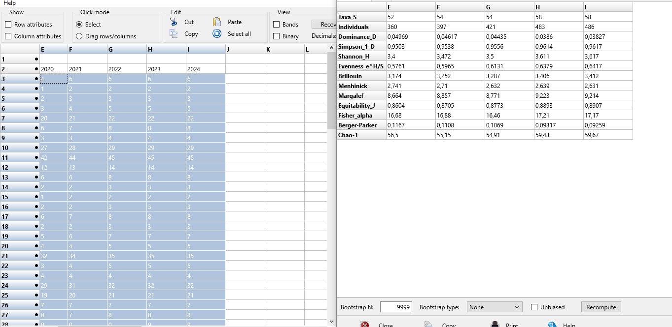
 |  |  |  |  | Satuan
2021 | 2022 | 2023 | 2024 | 2025*
...
6 | 6 | 6 | 6 | 6 | Individu (Batang)
2 | 2 | 2 | 2 | 2 | Individu (Batang)
3 | 3 | 3 | 3 | 3 | Individu (Batang)
4 | 5 | 5 | 5 | 5 | Individu (Batang)
21 | 22 | 22 | 22 | 22 | Individu (Batang)
7 | 8 | 8 | 8 | 8 | Individu (Batang)
3 | 4 | 4 | 4 | 4 | Individu (Batang)
28 | 29 | 29 | 29 | 29 | Individu (Batang)
44 | 45 | 45 | 45 | 45 | Individu (Batang)
13 | 14 | 14 | 14 | 14 | Individu (Batang)
6 | 8 | 8 | 8 | 8 | Individu (Batang)
2 | 3 | 3 | 3 | 3 | Individu (Batang)
2 | 2 | 2 | 2 | 2 | Individu (Batang)
2 | 3 | 3 | 3 | 3 | Individu (Batang)
7 | 8 | 8 | 8 | 8 | Individu (Batang)
2 | 3 | 3 | 3 | 3 | Individu (Batang)
6 | 7 | 7 | 7 | 7 | Individu (Batang)
4 | 5 | 5 | 5 | 5 | Individu (Batang)
34 | 35 | 35 | 35 | 35 | Individu (Batang)
4 | 5 | 5 | 5 | 5 | Individu (Batang)
4 | 4 | 4 | 4 | 4 | Individu (Batang)
31 | 32 | 32 | 32 | 32 | Individu (Batang)
20 | 21 | 21 | 21 | 21 | Individu (Batang)
7 | 7 | 7 | 7 | 7 | Individu (Batang)
7 | 8 | 8 | 8 | 8 | Individu (Batang) | Keterangan :
0 | 0 | 9 | 9 | 9 | Individu (Batang) | Taxa_S : Jumlah jenis
 |  |  |  |  |  | Pengkategorian H' menurut Magurran (1988) :
 |  |  |  |  |  | Tinggi : H' > 3,5
0 | 0 | 9 | 9 | 9 | Individu (Ekor) | Sedang : 1,5 > H' > 3,5
2 | 2 | 8 | 8 | 8 | Individu (Ekor) | Rendah : H' < 1,5
8 | 8 | 5 | 5 | 5 | Individu (Ekor)
3 | 4 | 4 | 4 | 4 | Individu (Ekor) | Tahun | Anggaran (Juta Rp)
...

2.Penanaman Pohon Palem Botol
...
 |  |  |  |  |  | Perhitungan H' menggunakan bantuan aplikasi PAST. Berikut tampilan perhitungan H' menggunakan aplikasi PAST :

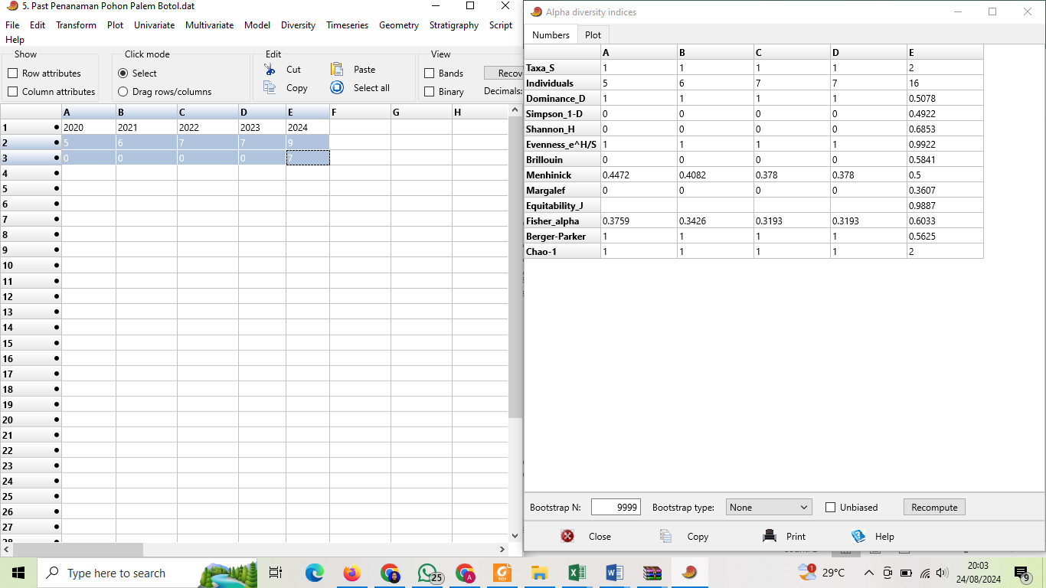
 |  |  |  |  | Satuan
2021 | 2022 | 2023 | 2024 | 2025*
...
6 | 7 | 7 | 9 | 9 | Individu (Batang)
...
0 | 0 | 0 | 7 | 7 | Individu (Ekor)
1 | 1 | 1 | 2 | 2 | Jenis
6 | 7 | 7 | 9 | 9 | Individu (Batang)
0 | 0 | 0 | 7 | 7 | Individu (Ekor)
6 | 7 | 7 | 16 | 16 | Individu
0 | 0 | 0 | 0 | 0 | H'
0 | 0 | 0 | 0 | 0 | H'
0 | 0 | 0 | 0.6853 | 0.6853 | H'
0.008 | 0.008 | 0.008 | 0.008 | 0.008 | Ha
...
 |  |  |  |  |  | Keterangan :
 |  |  |  |  |  | Taxa_S : Jumlah jenis
 |  |  |  |  |  | Pengkategorian H' menurut Magurran (1988) :
 |  |  |  |  |  | Tinggi : H' > 3,5
 |  |  |  |  |  | Sedang : 1,5 > H' > 3,5
 |  |  |  |  |  | Rendah : H' < 1,5
 |  |  |  |  |  | Tahun | Anggaran (Juta Rp)
 |  |  |  |  |  | 2020 | 5
 |  |  |  |  |  | 2021 | 5
 |  |  |  |  |  | 2022 | 2.5
...

3.Konservasi Kopi Sembalun
...
 |  |  |  |  |  | Perhitungan H' menggunakan bantuan aplikasi PAST. Berikut tampilan perhitungan H' menggunakan aplikasi PAST :
...
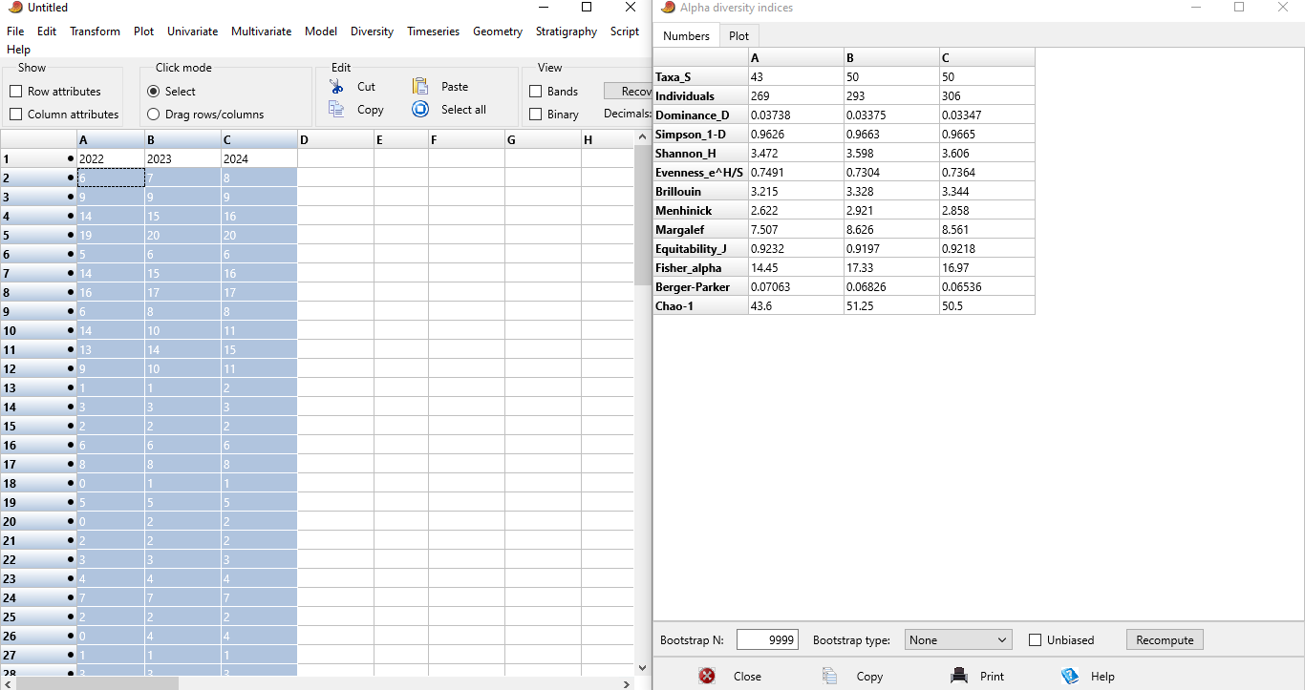
 |  |  |  |  | Satuan
2021 | 2022 | 2023 | 2024 | 2025*
...
 | 6 | 7 | 8 | 8 | Individu (Batang)
 | 9 | 9 | 9 | 9 | Individu (Batang)
 | 14 | 15 | 16 | 16 | Individu (Batang)
 | 19 | 20 | 20 | 20 | Individu (Batang)
 | 5 | 6 | 6 | 6 | Individu (Batang)
 | 14 | 15 | 16 | 16 | Individu (Batang)
 | 16 | 17 | 17 | 17 | Individu (Batang)
 | 6 | 8 | 8 | 8 | Individu (Batang)
 | 14 | 10 | 11 | 11 | Individu (Batang)
 | 13 | 14 | 15 | 15 | Individu (Batang)
 | 9 | 10 | 11 | 11 | Individu (Batang)
...
 | 1 | 1 | 2 | 2 | Individu (Ekor)
 | 3 | 3 | 3 | 3 | Individu (Ekor)
 | 2 | 2 | 2 | 2 | Individu (Ekor)
 | 6 | 6 | 6 | 6 | Individu (Ekor)
 | 8 | 8 | 8 | 8 | Individu (Ekor)
 | 0 | 1 | 1 | 1 | Individu (Ekor)
 | 5 | 5 | 5 | 5 | Individu (Ekor)
 | 0 | 2 | 2 | 2 | Individu (Ekor)
...
 | 2 | 2 | 2 | 2 | Individu (Ekor)
 | 3 | 3 | 3 | 3 | Individu (Ekor) |  | Keterangan :
 | 4 | 4 | 4 | 4 | Individu (Ekor) |  | Taxa_S : Jumlah jenis
 | 7 | 7 | 7 | 7 | Individu (Ekor) |  | Pengkategorian H' menurut Magurran (1988) :
 | 2 | 2 | 2 | 2 | Individu (Ekor) |  | Tinggi : H' > 3,5
 | 0 | 4 | 4 | 4 | Individu (Ekor) |  | Sedang : 1,5 > H' > 3,5
 | 1 | 1 | 1 | 1 | Individu (Ekor) |  | Rendah : H' < 1,5
 | 3 | 3 | 3 | 3 | Individu (Ekor)
 | 2 | 2 | 2 | 2 | Individu (Ekor) |  | Tahun | Anggaran (Juta Rp)
 | 2 | 2 | 2 | 2 | Individu (Ekor) |  | 2020
 | 2 | 2 | 2 | 2 | Individu (Ekor) |  | 2021
...

4. Budidaya Kopi Sembalun
...
 |  |  |  |  | Perhitungan H' menggunakan bantuan aplikasi PAST. Berikut tampilan perhitungan H' menggunakan aplikasi PAST :
...
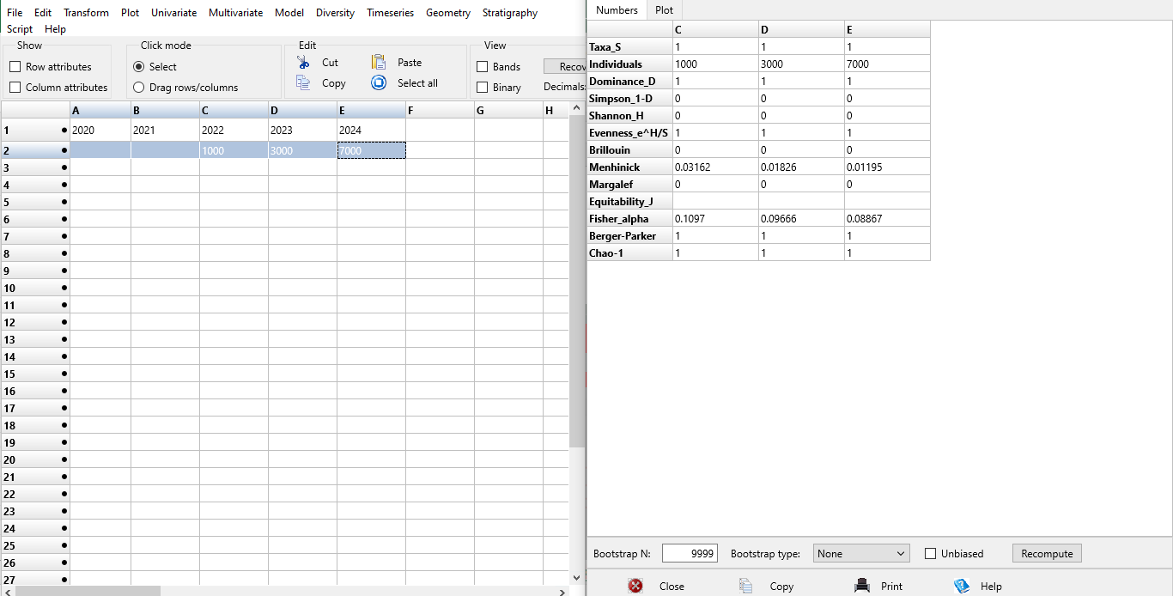
 |  |  |  | Satuan
2022 | 2023 | 2024 | 2025*
...
1000 | 3000 | 7000 | 2500 | Individu (Batang)
1 | 1 | 1 | 1 | Jenis
1000 | 3000 | 7000 | 2500 | Individu (Batang)
0 | 0 | 0 | 0 | Individu (Ekor)
1000 | 3000 | 7000 | 2500 | Individu
0 | 0 | 0 | 0 | H'
0 | 0 | 0 | 0 | H'
0 | 0 | 0 | 0 | H'
4.7 | 4.7 | 4.7 | 4.7 | Ha
...
 |  |  |  |  | Keterangan :
 |  |  |  |  | Taxa_S : Jumlah jenis
 |  |  |  |  | Pengkategorian H' menurut Magurran (1988) :
 |  |  |  |  | Tinggi : H' > 3,5
 |  |  |  |  | Sedang : 1,5 > H' > 3,5
 |  |  |  |  | Rendah : H' < 1,5
 |  |  |  |  | Tahun | Anggaran (Juta Rp)
 |  |  |  |  | 2020
 |  |  |  |  | 2021
...

6. Mangrove Bagek Kembar
...
 |  |  |  |  |  | Perhitungan H' menggunakan bantuan aplikasi PAST. Berikut tampilan perhitungan H' menggunakan aplikasi PAST :
...
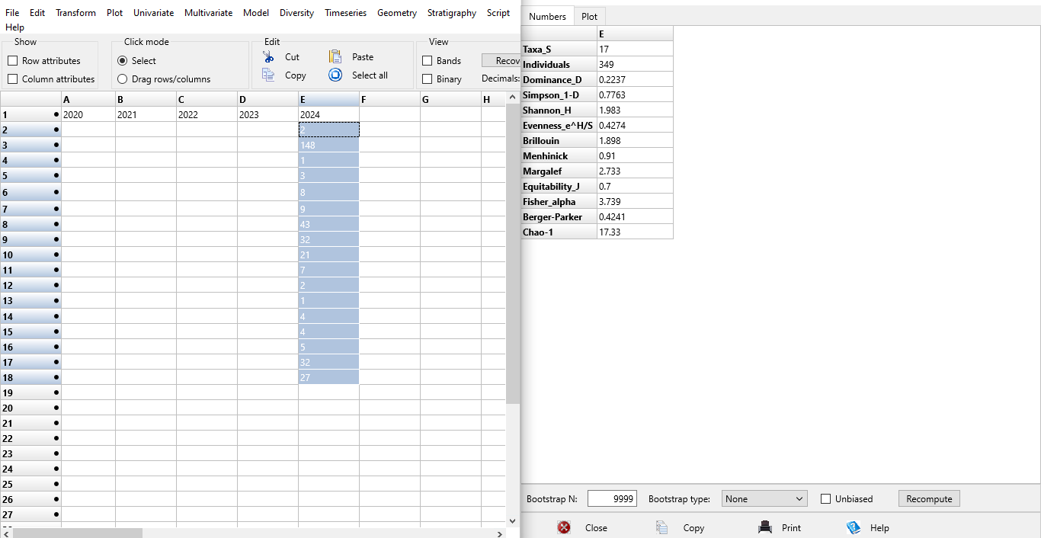
...
 |  |  |  |  | Satuan
2021 | 2022 | 2023 | 2024 | 2025*
...
 |  |  | 2 | 2 | Individu (Batang)
 |  |  | 148 | 148 | Individu (Batang)
 |  |  | 1 | 1 | Individu (Batang)
 |  |  | 3 | 3 | Individu (Batang)
 |  |  | 8 | 8 | Individu (Batang)
 |  |  | 9 | 9 | Individu (Batang)
 |  |  | 43 | 43 | Individu (Batang)
 |  |  | 32 | 32 | Individu (Batang)
 |  |  | 21 | 21 | Individu (Batang)
 |  |  | 7 | 7 | Individu (Batang)
...
 |  |  | 2 | 2 | Individu (Ekor)
 |  |  | 1 | 1 | Individu (Ekor)
 |  |  | 4 | 4 | Individu (Ekor)
 |  |  | 4 | 4 | Individu (Ekor)
 |  |  | 5 | 5 | Individu (Ekor)
...
 |  |  | 32 | 32 | Individu (Ekor)
 |  |  |  |  |  |  | Keterangan :
 |  |  | 27 | 27 | Individu (Ekor) |  | Taxa_S : Jumlah jenis
0 | 0 | 0 | 17 | 17 | Jenis |  | Pengkategorian H' menurut Magurran (1988) :
0 | 0 | 0 | 274 | 274 | Individu (Batang) |  | Tinggi : H' > 3,5
0 | 0 | 0 | 75 | 75 | Individu (Ekor) |  | Sedang : 1,5 > H' > 3,5
0 | 0 | 0 | 349 | 349 | Individu |  | Rendah : H' < 1,5
0 | 0 | 0 | 1.486 | 1.486 | H'
0 | 0 | 0 | 1.379 | 1.379 | H' |  | Tahun | Anggaran (Juta Rp)
0 | 0 | 0 | 1.983 | 1.983 | H' |  | 2020
...

7. Menang (Menanam Mangrove)
...
 |  |  |  |  |  |  | Perhitungan H' menggunakan bantuan aplikasi PAST. Berikut tampilan perhitungan H' menggunakan aplikasi PAST :
...
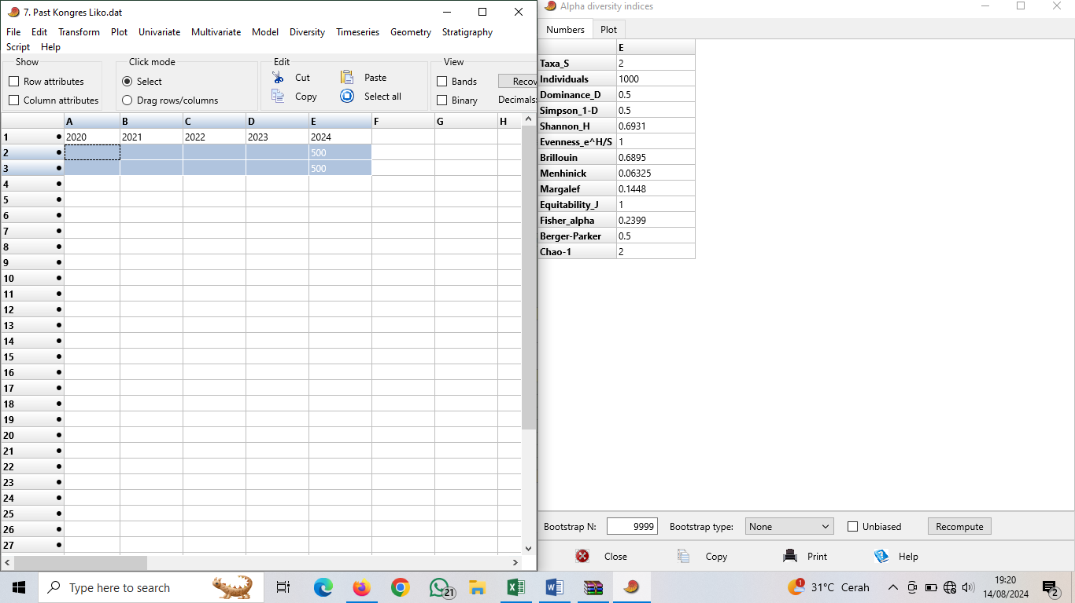
...
 |  |  |  |  | Satuan
2021 | 2022 | 2023 | 2024 | 2025*
...
 |  |  | 500 | 500 | Individu (Batang)
 |  |  | 500 | 500 | Individu (Batang)
0 | 0 | 0 | 2 | 2 | Jenis
0 | 0 | 0 | 1000 | 1000 | Individu (Batang)
0 | 0 | 0 | 0 | 0 | Individu (Ekor)
0 | 0 | 0 | 1000 | 1000 | Individu
0 | 0 | 0 | 0.6931 | 0.6931 | H'
0 | 0 | 0 | 0 | 0 | H'
0 | 0 | 0 | 0.6931 | 0.6931 | H'
0 | 0 | 0 | 1 | 1 | Ha
...
 |  |  |  |  |  | Keterangan :
 |  |  |  |  |  | Taxa_S : Jumlah jenis
 |  |  |  |  |  | Pengkategorian H' menurut Magurran (1988) :
 |  |  |  |  |  | Tinggi : H' > 3,5
 |  |  |  |  |  | Sedang : 1,5 > H' > 3,5
 |  |  |  |  |  | Rendah : H' < 1,5
 |  |  |  |  |  | Tahun | Anggaran (Juta Rp)
 |  |  |  |  |  | 2020
 |  |  |  |  |  | 2021
 |  |  |  |  |  | 2022
...

